상품제안서
15W 듀얼 코일 고속 거치 무선 충전기 (C-TYPE) | 상품코드: F32138

 |  |  |  |  |  |  | 02-412-0044 | www.easy1.co.kr
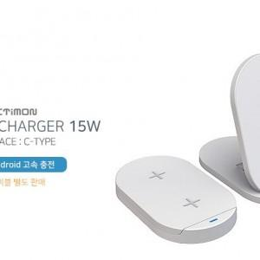

【상세/제작정보】

【인쇄/포장옵션】 | 레이저, 풀칼라 / 포장지포장

【공급단가】 | 수량 | 100~ | 300~ | 500~ | 1,000~ | 3,000~
*VAT별도 | 단가 | 6,020원 | 5,920원 | 5,780원 | 5,630원 | 5,540원

【상품 URL】 | https://easy1.co.kr:443/src/goods_detail.php?gdno=32138

